Organograma
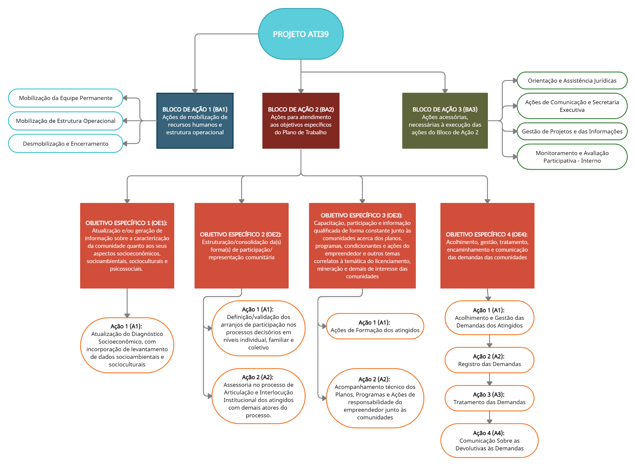
ORGANOGRAMA PLANOS DE TRABALHO

